Fachada tub.herr.
FACHADA EN VIDRIO TEMPLADO |  |  | PF | PF | PF | PF | Total |  | PF | PF
HERRAJES Y VIENTOS VIDRIO o TUBULAR 4" CON ARANA |  |  | 10 mm. | 10 mm. | 8 mm. | 8 mm. |  |  | 10 mm. | 10 mm.
DATOS BASE PARA EL ANALISIS |  |  | INCOLORO | COLOR | INCOLORO | COLOR |  |  | INCOLORO | INCOLORO
BASE ( Metros ) | B |  | 6 | 6 | 6 | 6 |  |  | 6 | 6
ALTURA ( Metros ) | H |  | 6 | 6 | 6 | 6 |  |  | 6 | 6
CANTIDAD DE PIEZAS | N |  | 1 | 1 | 1 | 1 | 32.00 | Pzas. | 16 | 16
n = div. Verticales | NV |  | 4 | 4 | 4 | 4 |  |  | 5 | 5
m = div. Horizontales | NM |  | 4 | 4 | 4 | 4 |  |  | 3 | 3
INCOLORO = 1 ; COLOR =2 | C |  | 1 | 2 | 1 | 2 |  |  | 1 | 1
ESPESOR DEL VIDRIO = 8 ó 10 mm. | E |  | 10 | 10 | 8 | 8 |  |  | 10 | 10
ESMERILADO = E | ES
VIENTOS VIDRIO ( 1 ) o TUBULAR + ARANA ( 2 ) |  |  | 2 | 1 | 2 | 2 |  |  | 1 | 2
MODULOS
ANCHO ( metros ) |  |  | 1.50 | 1.50 | 1.50 | 1.50 |  |  | 1.20 | 1.20
ALTO ( metros ) |  |  | 1.50 | 1.50 | 1.50 | 1.50 |  |  | 2.00 | 2.00
Total Precio c/factura |  | pn | 4008.86 | 2944.23 | 3926.10 | 4490.05 | 150891.84 | $us. | 40178.34 | 110713.50
Superficie Mt² |  |  | 36 | 39.6 | 36 | 36 | 1228.80 | Mt² | 652.8 | 576
Precio con factura en $us / Mt² |  |  | 111.36 | 74.35 | 109.06 | 124.72 | 122.80 | $us./Mt² | 61.55 | 192.21
Total Precio s/factura |  |  | 3704.33 | 2722.01 | 3624.47 | 4169.63 | 142475.01 | $us. | 36793.34 | 105681.66
Precio sin factura en $us / Mt² |  |  | 102.90 | 68.74 | 100.68 | 115.82 | 115.95 | $us./Mt² | 56.36 | 183.48
% descuento del con al sin |  |  | 7.60% | 7.55% | 7.68% | 7.14% | 5.58% |  | 8.42% | 4.54%

DETALLE DE MATERIALES A UTILIZAR
MATERIAL |  | Unidad | PF | PF | PF | PF | Cantidad | Unidad | PF | PF
Vidrio Templado 10mm Incoloro |  | Mt² | 36.30 |  |  |  | 1238.40 | Mt² | 657.60 | 580.80
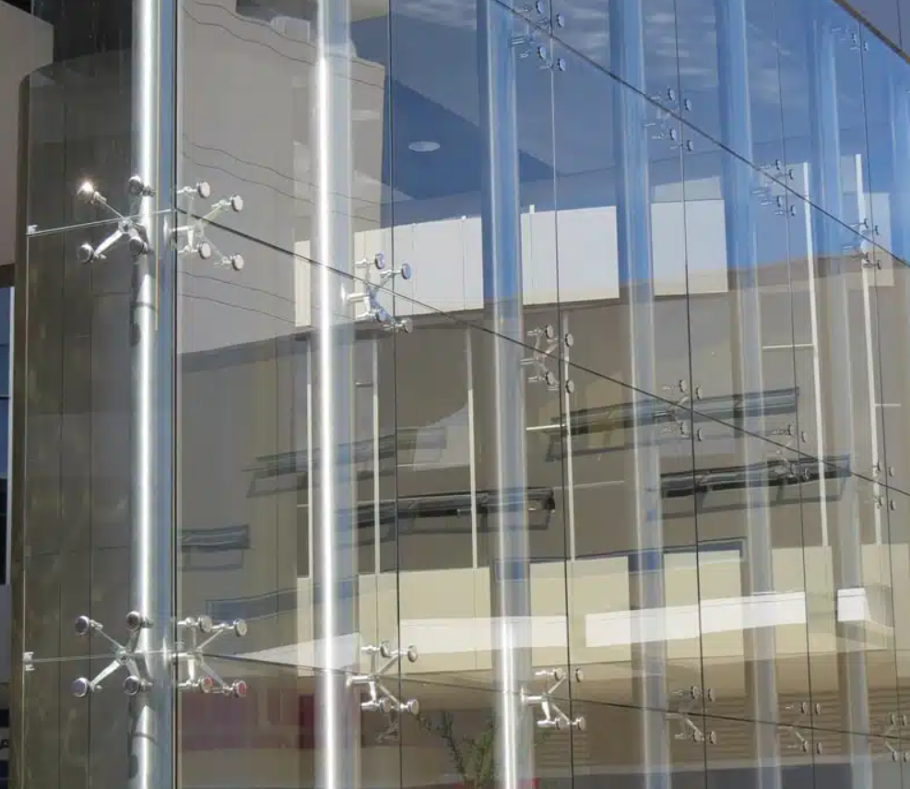
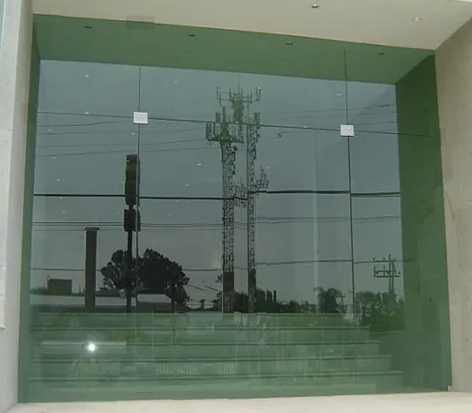
Vidrio Templado 10mm Color |  | Mt² |  | 39.90 |  |  |  | Mt²
Vidrio Templado 8mm Incoloro |  | Mt² |  |  | 36.30 |  |  | Mt²
Vidrio Templado 8mm Color |  | Mt² |  |  |  | 36.00 |  | Mt²
Mano de obra |  | Mt² | 36.00 | 39.60 | 36.00 | 36.00 | 1228.80 | Mt² | 652.80 | 576.00
Silicona transp., blanca o negra |  | Tubo | 14.00 | 14.00 | 14.00 | 14.00 | 448.00 | Tubo | 224.00 | 224.00
Cinta masking 1/2 " (rollo de 20) |  | Rollo | 8.40 | 8.40 | 8.40 | 8.40 | 4300.80 | Rollo | 2150.40 | 2150.40
"U" 15x25 - Kg/Mt lineal. | 0.2 | Kgr | 4.80 | 4.80 | 4.80 | 4.80 | 128.00 | BARRAS | 76.80 | 76.80
Esmerilado |  | Mt² |  |  |  |  |  | Mt²
Tarugos No. 6 |  | Pza. | 60.00 | 60.00 | 60.00 | 60.00 | 1920.00 | Pza. | 960.00 | 960.00
Tornillos 8 x 1 1/2 |  | Pza. | 60.00 | 60.00 | 60.00 | 60.00 | 1920.00 | Pza. | 960.00 | 960.00
Tubo galvanizado de 4" |  | Mt.lin. | 18.00 |  | 18.00 | 18.00 | 384.00 | Mt.lin. |  | 384.00
Herraje arana |  | Pza. | 9.00 |  | 9.00 | 9.00 | 128.00 | Pza. |  | 128.00
Soporte Herraje - tubo |  | Pza. | 9.00 |  | 9.00 | 9.00 | 2048.00 | Pza. |  | 2048.00
Anclaje tubo |  | Pza. | 6.00 | 6.00 | 6.00 | 6.00 | 256.00 | Pza. | 128.00 | 128.00
1318 |  | Pza. |  | 9.00 |  |  | 128.00 | Pza. | 128.00
1302 |  | Pza. |  | 6.00 |  |  | 128.00 | Pza. | 128.00
1304 |  | Pza. |  | 9.00 |  |  | 128.00 | Pza. | 128.00

COSTO CON FACTURA |  |  | 4008.86 | 2944.23 | 3926.10 | 4490.05 | 150019.40 |  | 40178.34 | 110713.50
Vidrio Templado 10mm Incoloro |  | 36.46 | 1323.50 |  |  |  | 45152.10 |  | 23976.10 | 21175.97
Vidrio Templado 10mm Color |  | 52.41 |  | 2091.16
Vidrio Templado 8mm Incoloro |  | 34.18 |  |  | 1240.73
Vidrio Templado 8mm Color |  | 50.13 |  |  |  | 1804.68
Mano de obra |  | 12.08 | 434.88 | 478.37 | 434.88 | 434.88 | 14844.00 |  | 7885.82 | 6958.08
Silicona transp., blanca o negra |  | 2.76 | 38.64 | 38.64 | 38.64 | 38.64 | 1236.50 |  | 618.24 | 618.24
Cinta masking 1/2 " (rollo de 20) |  | 0.75 | 6.30 | 6.30 | 6.30 | 6.30 | 3225.60 |  | 1612.80 | 1612.80
"U" 15x25 - Kg/Mt lineal. | 0.2 | 8.82 | 42.34 | 42.34 | 42.34 | 42.34 | 1354.80 |  | 677.38 | 677.38
Esmerilado |  | 1.14
Tarugos No. 6 |  | 0.04 | 2.40 | 2.40 | 2.40 | 2.40 | 76.80 |  | 38.40 | 38.40
Tornillos 8 x 1 1/2 |  | 0.04 | 2.40 | 2.40 | 2.40 | 2.40 | 76.80 |  | 38.40 | 38.40
Tubo galvanizado de 4" |  | 29.91 | 538.38 |  | 538.38 | 538.38 | 11485.50 |  |  | 11485.44
Herraje arana |  | 136.72 | 1230.48 |  | 1230.48 | 1230.48 | 17500.20 |  |  | 17500.16
Soporte Herraje - tubo |  | 22.79 | 205.11 |  | 205.11 | 205.11 | 46674.00 |  |  | 46673.92
Anclaje tubo |  | 13.68 | 82.08 | 82.08 | 82.08 | 82.08 | 3502.10 |  | 1751.04 | 1751.04
1318 |  | 17.06 | 102.36 | 102.36 | 102.36 | 102.36 | 4367.40 |  | 2183.68 | 2183.68
1302 |  | 4.09 |  | 36.81 |  |  | 523.60 |  | 523.52
1304 |  | 6.82 |  | 61.38 |  |  | 873.00 |  | 872.96

COSTO SIN FACTURA |  |  | 3704.33 | 2722.01 | 3624.47 | 4169.63 | 141680.50 |  | 36793.34 | 105681.66
Vidrio Templado 10mm Incoloro |  | 33.00 | 1197.90 |  |  |  | 40867.20 |  | 21700.80 | 19166.40
Vidrio Templado 10mm Color |  | 48.40 |  | 1931.16
Vidrio Templado 8mm Incoloro |  | 30.80 |  |  | 1118.04
Vidrio Templado 8mm Color |  | 46.20 |  |  |  | 1663.20
Mano de obra |  | 11.00 | 396.00 | 435.60 | 396.00 | 396.00 | 13516.80 |  | 7180.80 | 6336.00
Silicona transp., blanca o negra |  | 2.67 | 37.38 | 37.38 | 37.38 | 37.38 | 1196.20 |  | 598.08 | 598.08
Cinta masking 1/2 " (rollo de 20) |  | 0.72 | 6.05 | 6.05 | 6.05 | 6.05 | 3096.60 |  | 1548.29 | 1548.29
"U" 15x25 - Kg/Mt lineal. | 0.2 | 8.82 | 42.34 | 42.34 | 42.34 | 42.34 | 1354.80 |  | 677.38 | 677.38
Esmerilado |  | 1.10
Tarugos No. 6 |  | 0.04 | 2.40 | 2.40 | 2.40 | 2.40 | 76.80 |  | 38.40 | 38.40
Tornillos 8 x 1 1/2 |  | 0.04 | 2.40 | 2.40 | 2.40 | 2.40 | 76.80 |  | 38.40 | 38.40
Tubo galvanizado de 4" |  | 27.72 | 498.96 |  | 498.96 | 498.96 | 10644.50 |  |  | 10644.48
Herraje arana |  | 126.72 | 1140.48 |  | 1140.48 | 1140.48 | 16220.20 |  |  | 16220.16
Soporte Herraje - tubo |  | 22.79 | 205.11 |  | 205.11 | 205.11 | 46674.00 |  |  | 46673.92
Anclaje tubo |  | 13.68 | 82.08 | 82.08 | 82.08 | 82.08 | 3502.10 |  | 1751.04 | 1751.04
1318 |  | 15.54 | 93.24 | 93.24 | 93.24 | 93.24 | 3978.30 |  | 1989.12 | 1989.12
1302 |  | 3.72 |  | 33.48 |  |  | 476.20 |  | 476.16
1304 |  | 6.21 |  | 55.89 |  |  | 794.90 |  | 794.88

FORMULA CON TUBOS Y ARANAS |  | BASE | ALTURA | ALTURA | ALTURA | ALTURA | BXH | (N-1)*(M-1) | ALTURA | ALTURA
Vidrio Templado 10mm Incoloro | 36.46
Vidrio Templado 10mm Color | 52.41
Vidrio Templado 8mm Incoloro | 34.18
Vidrio Templado 8mm Color | 50.13
Mano de obra | 12.08 |  |  |  |  |  | 1.00
Silicona transp., blanca o negra | 2.76 | 0.34 | 0.34 | 0.34 | 0.34 | 0.34 |  |  | 0.34 | 0.34
Cinta masking 1/2 " (rollo de 20) | 0.75 | 0.40 | 0.40 | 0.40 | 0.40 | 0.40 |  |  | 0.40 | 0.40
"U" 15x15 - Kg/Mt lineal. | 8.82 | 0.32 | 0.32 | 0.32 | 0.32 | 0.32 |  |  | 0.32 | 0.32
Esmerilado | 1.14 |  |  |  |  |  | 1.00
Tarugos No. 6 | 0.04 | 5.00 | 5.00 | 5.00 | 5.00 | 5.00 |  |  | 5.00 | 5.00
Tornillos 8 x 1 1/2 | 0.04 | 5.00 | 5.00 | 5.00 | 5.00 | 5.00 |  |  | 5.00 | 5.00
Tubo galvanizado de 4" | 29.91
Herraje arana | 136.72 |  |  |  |  |  |  | 1.00
Soporte Herraje - tubo | 22.79 |  |  |  |  |  |  | 1.00
Anclaje tubo | 13.68
1318 | 17.06
1302 | 4.09

Vidrio Templado 10mm Incoloro |  | 4.44 | 4.44 | 4.44 | 4.44 | 4.44 | 49.68 | 159.51 | 4.44 | 4.44
Vidrio Templado 10mm Color |  | 4.44 | 4.44 | 4.44 | 4.44 | 4.44 | 65.63 | 159.51 | 4.44 | 4.44
Vidrio Templado 8mm Incoloro |  | 4.44 | 4.44 | 4.44 | 4.44 | 4.44 | 47.40 | 159.51 | 4.44 | 4.44
Vidrio Templado 8mm Color |  | 4.44 | 4.44 | 4.44 | 4.44 | 4.44 | 63.35 | 159.51 | 4.44 | 4.44

 | (N-1) | (N-1)*H | (M-1)*B | (M-1)*B | (M-1)*B | (M-1)*B |  |  | (M-1)*B | (M-1)*B

 |  | 0.17 | 0.17 | 0.17 | 0.17 | 0.17 |  |  | 0.17 | 0.17
 |  | 0.10 | 0.10 | 0.10 | 0.10 | 0.10 |  |  | 0.10 | 0.10

 |  | 1.00

 | 2.00

 | 27.36 | 30.45 | 0.54 | 0.54 | 0.54 | 0.54 |  |  | 0.54 | 0.54
 | 27.36 | 30.45 | 0.54 | 0.54 | 0.54 | 0.54 |  |  | 0.54 | 0.54
 | 27.36 | 30.45 | 0.54 | 0.54 | 0.54 | 0.54 |  |  | 0.54 | 0.54
 | 27.36 | 30.45 | 0.54 | 0.54 | 0.54 | 0.54 |  |  | 0.54 | 0.54

FORMULA CON herrajes |  | BASE | ALTURA | ALTURA | ALTURA | ALTURA | BXH | (N-1)*(M-1) | ALTURA | ALTURA
Vidrio Templado 10mm Incoloro | 36.46
Vidrio Templado 10mm Color | 52.41
Vidrio Templado 8mm Incoloro | 34.18
Vidrio Templado 8mm Color | 50.13
Mano de obra | 12.08 |  |  |  |  |  | 1.00
Silicona transp., blanca o negra | 2.76 | 0.34 | 0.34 | 0.34 | 0.34 | 0.34 |  |  | 0.34 | 0.34
Cinta masking 1/2 " (rollo de 20) | 0.75 | 0.40 | 0.40 | 0.40 | 0.40 | 0.40 |  |  | 0.40 | 0.40
"U" 15x15 - Kg/Mt lineal. | 8.82 | 0.32 | 0.32 | 0.32 | 0.32 | 0.32 |  |  | 0.32 | 0.32
Esmerilado | 1.14 |  |  |  |  |  | 1.00
Tarugos No. 6 | 0.04 | 5.00 | 5.00 | 5.00 | 5.00 | 5.00 |  |  | 5.00 | 5.00
Tornillos 8 x 1 1/2 | 0.04 | 5.00 | 5.00 | 5.00 | 5.00 | 5.00 |  |  | 5.00 | 5.00
Tubo galvanizado de 4" | 29.91
Herraje arana | 136.72
Soporte Herraje - tubo | 22.79
Anclaje tubo | 13.68
1318 | 17.06 |  |  |  |  |  |  | 1.00
1302 | 4.09

Vidrio Templado 10mm Incoloro |  | 4.44 | 4.44 | 4.44 | 4.44 | 4.44 | 49.68 | 17.06 | 4.44 | 4.44
Vidrio Templado 10mm Color |  | 4.44 | 4.44 | 4.44 | 4.44 | 4.44 | 65.63 | 17.06 | 4.44 | 4.44
Vidrio Templado 8mm Incoloro |  | 4.44 | 4.44 | 4.44 | 4.44 | 4.44 | 47.40 | 17.06 | 4.44 | 4.44
Vidrio Templado 8mm Color |  | 4.44 | 4.44 | 4.44 | 4.44 | 4.44 | 63.35 | 17.06 | 4.44 | 4.44

 | (N-1) | (N-1)*H | (M-1)*B | (M-1)*B | (M-1)*B | (M-1)*B |  |  | (M-1)*B | (M-1)*B

 |  | 0.15
 |  | 0.17 | 0.17 | 0.17 | 0.17 | 0.17 |  |  | 0.17 | 0.17
 |  | 0.10 | 0.10 | 0.10 | 0.10 | 0.10 |  |  | 0.10 | 0.10

 | 2.00

 | 2.00

 | 35.54 | 2.35 | 0.54 | 0.54 | 0.54 | 0.54 |  |  | 0.54 | 0.54
 | 35.54 | 2.35 | 0.54 | 0.54 | 0.54 | 0.54 |  |  | 0.54 | 0.54
 | 35.54 | 2.35 | 0.54 | 0.54 | 0.54 | 0.54 |  |  | 0.54 | 0.54
 | 35.54 | 2.35 | 0.54 | 0.54 | 0.54 | 0.54 |  |  | 0.54 | 0.54

